상품제안서
드리온 일체형 미니 보조배터리 5000mah[C타입 or 8핀 택1) | 상품코드: F23011

 |  |  |  |  |  |  | 02-412-0044 | www.easy1.co.kr
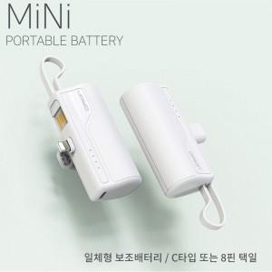

【상세/제작정보】 | 케이블이 필요없고 한손에 컴팩트한 디자인 거기에 핸드폰 거치까지

【인쇄/포장옵션】 | 레이저 / 포장지포장

【공급단가】 | 수량 | 100~ | 300~ | 500~ | 1,000~ | 3,000~
*VAT별도 | 8핀 | 5,250원 | 5,160원 | 5,040원 | 4,910원 | 4,830원
 | C타입 | 5,250원 | 5,160원 | 5,040원 | 4,910원 | 4,830원

【상품 URL】 | https://dev.easy1.co.kr:443/src/goods_detail.php?gdno=23011

